画面設計書
画面設計書 | システム名 |  | グループ名 |  | 作成日 | 担当 | 承認印
 | taskUN |  | 56期 |  | 2025-06-02 | 山形

メニュー
画面名称 | メニュー画面
画面レイアウト
ユーザーID：〇〇〇
ユーザー名：〇〇〇

タスク一覧表示
①
タスク登録
②

ログアウト
③

フォーム定義
action |  |  |  |  |  | method | POST
識別ID | ラベル | type | name | value | 備考
1 | 一覧表示ボタン | submit |  | タスク一覧表示 | form action=".jsp"へ
2 | 登録ボタン | submit |  | タスク登録 | form action="task-add-form.jsp"へ
3 | ログアウトボタン | submit |  | ログアウト | form action="logout.jsp"へ

画面遷移図
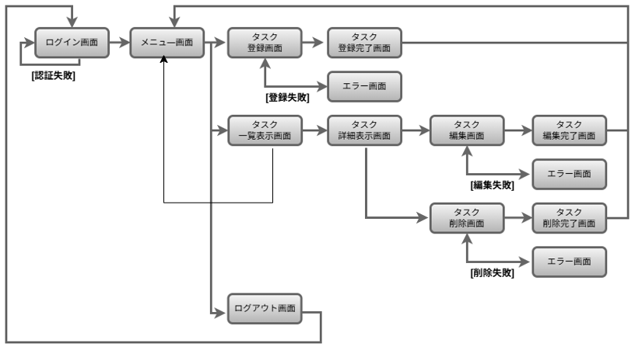
画面遷移図 | システム名 | グループ名 | 作成日 | 担当 | 承認印
 | taskUN | 56期 | 2025-06-10 | 山形

